Blad1
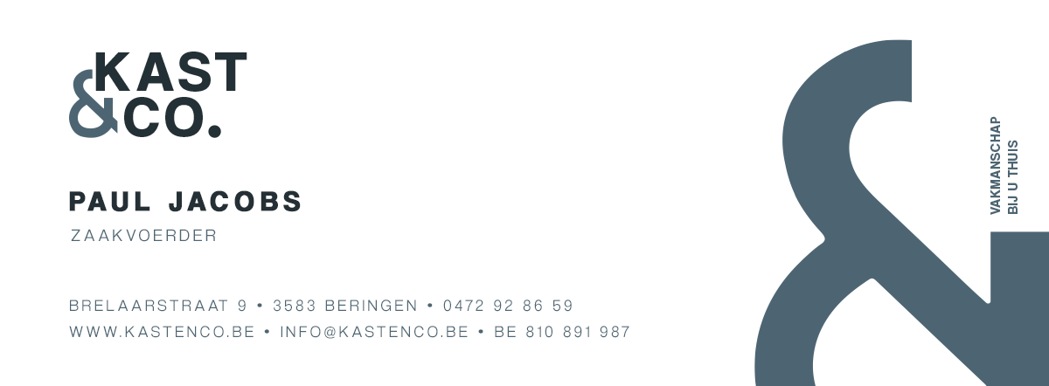

OFFERTE

NAAM

 | Test |  |  | 2020-03-29
PROJECT

 | Badmeubel
REFERENTIE

 | 8135

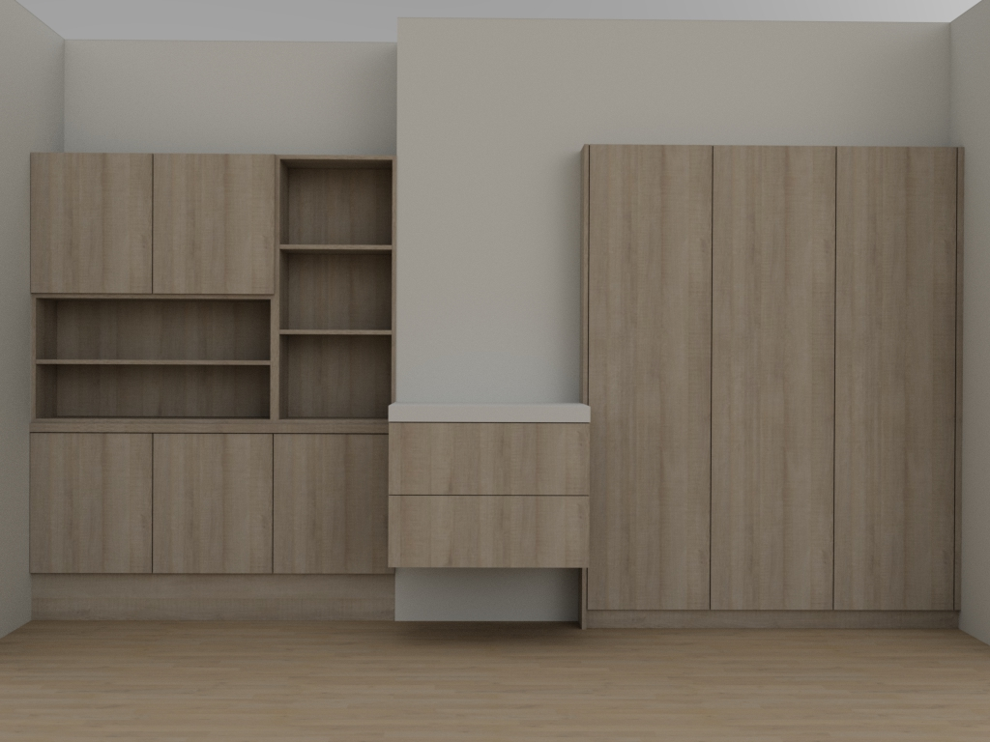

OFFERTE

Klant |  | Test
Project |  | Badmeubel
REFERENTIE |  | 8135
 |  |  | Geleverd en geplaatst exclusief BTW | 4,998.00 €
 |  |  | BTW 6% | 299.88 €
 |  |  | Totaal inclusief 6% BTW | 5,297.88 €

Alle maten en specificaties worden vrijgegeven bij aanvaarding offerte

